쿠팡상품후보_최종
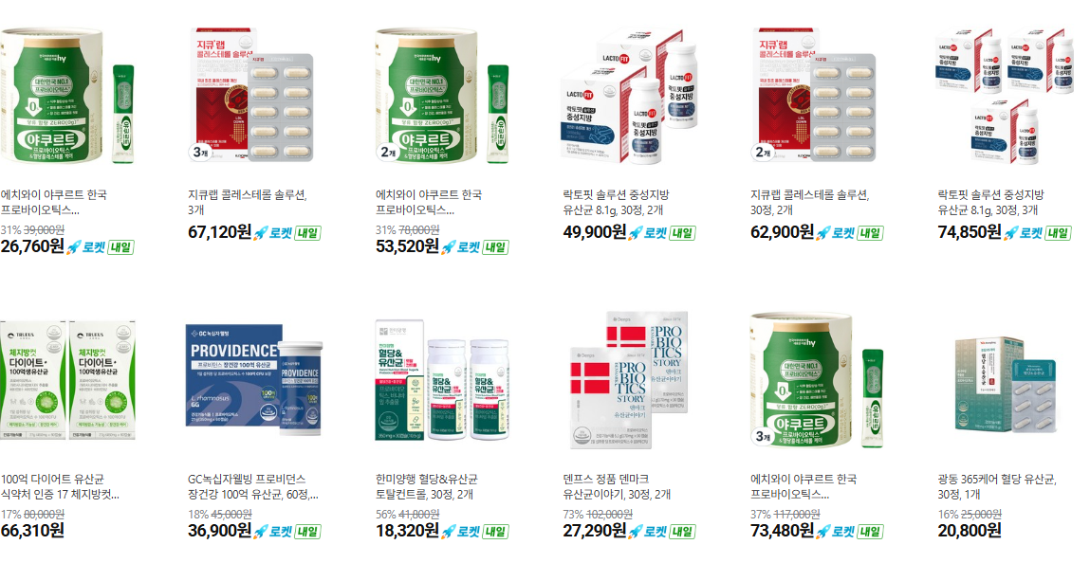
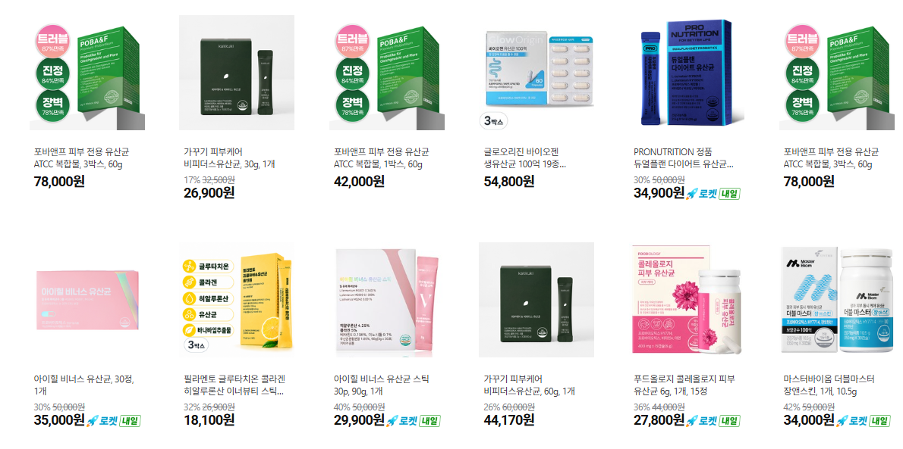
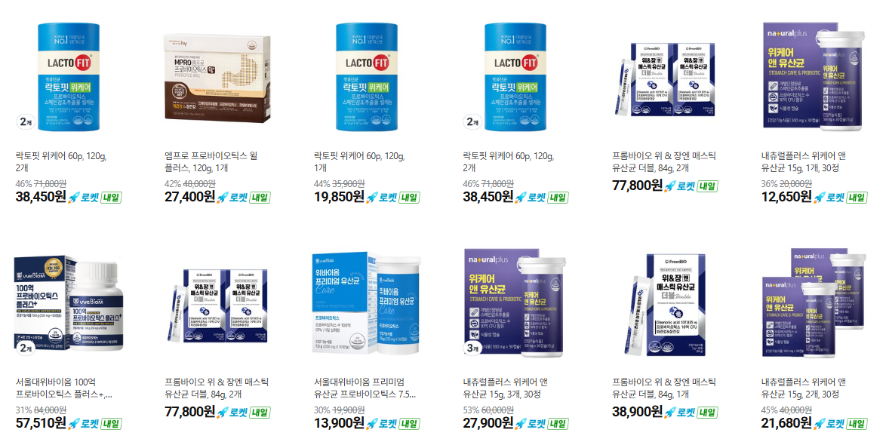
최소 구성은 쿠팡 URL에 확인 가능함
세그먼트 | 구분 | 브랜드 | 제품명(라인) | 제품특성 | 기본 함유량/균주 | 추가 성분 | 쿠팡 검색 키워드 | 쿠팡URL
002 청소년 | 공용 | 종근당건강 | 락토핏 골드 | 로켓배송 | 보장균수 20억 CFU (7종 균주 배합) | 산화아연(아연 2.55mg) | 락토핏 골드 | <a href="https://link.coupang.com/a/e8ykV7F7hk" target="_blank" referrerpolicy="unsafe-url"><img src="https://image13.coupangcdn.com/image/affiliate/banner/9269441e02d4ed2654b4c874b6b642b1@2x.jpg" alt="락토핏 정품 골드 80포, 160g, 1개" width="120" height="240"></a>
002 청소년 | 공용 | CJ웰케어 | 바이오코어 건강한 생유산균 500억 | 일반배송 | 과채유래유산균(L.plantarum CJLP133), 프로바이오틱스 500억 CFU (개별인정형) | 없음(단일 원료) | CJ 바이오코어 500억 | <a href="https://link.coupang.com/a/e8zpbihUKO" target="_blank" referrerpolicy="unsafe-url"><img src="https://img2c.coupangcdn.com/image/affiliate/banner/4a63fb12ebf93536e10b193cff551499@2x.jpg" alt="500억 유산균 CJ 바이오코어 건강한 생유산균 고함량 특허유산균, 60정, 1개" width="120" height="240"></a>
002 청소년 | 공용 | 일동제약(지큐랩) | 지큐랩 100억 생유산균 골드 | 로켓배송 | 보장균수 100억 CFU | 아연 12mg, 셀레늄 16.5㎍ | 지큐랩 100억 생유산균 | <a href="https://link.coupang.com/a/e8yye4f5Ii" target="_blank" referrerpolicy="unsafe-url"><img src="https://image10.coupangcdn.com/image/affiliate/banner/dc2f11a6f52a8e76fbbfb60b25049a2e@2x.jpg" alt="지큐랩 100억 생유산균 골드, 60정, 1개" width="120" height="240"></a>
002 청소년 | 특화 | 셀로닉스 | 쎌티아이 주니어 | 일반배송 | 핵심균주 3종 + 락티플란티바실러스 플란타룸 추가 (구체적 CFU 비공개) |  | 쎌티아이 주니어 | <a href="https://link.coupang.com/a/e8yKv4PHdQ" target="_blank" referrerpolicy="unsafe-url"><img src="https://img5a.coupangcdn.com/image/affiliate/banner/51b241a225b00547fd6d45394d07dc2d@2x.jpg" alt="셀티아이 주니어 [생균전문관리유산균] 예민한 10대 장 건강 맞춤 유산균 청소년 학생 유산균, 1박스, 60회분" width="120" height="240"></a>
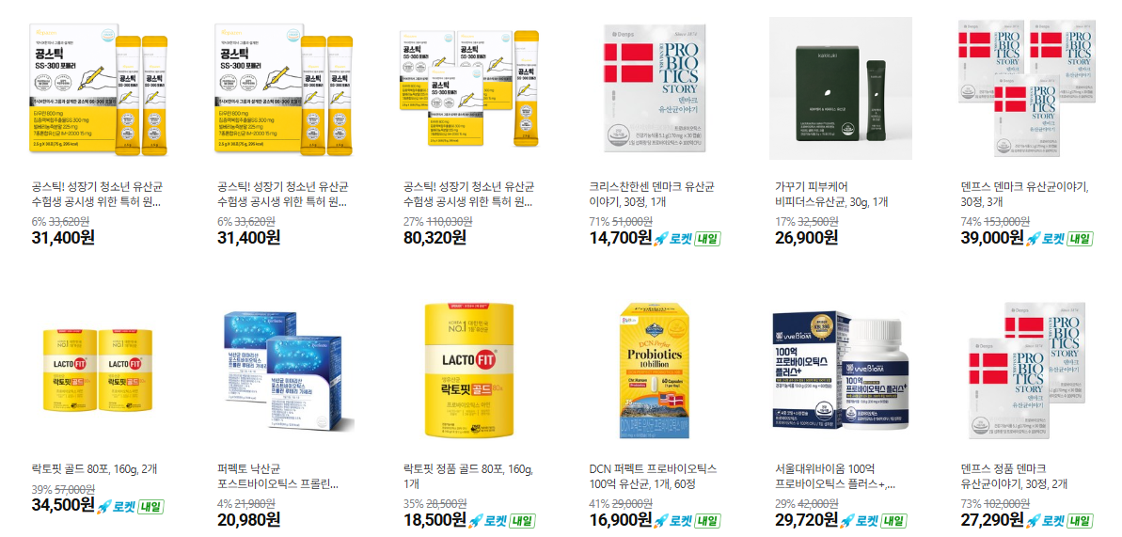

001 키즈 | 참고(더 어린 연령대용, 청소년엔 부적합할 수 있음) | CJ웰케어 | 바이오코어 건강한 생유산균 키즈 |  | CJ 독자균주+다니스코 균주 배합 (구체적 CFU 비공개), 하우아유 인증 | 아연 함유 | 바이오코어 키즈 유산균 | <a href="https://link.coupang.com/a/e8yQdR7RjU" target="_blank" referrerpolicy="unsafe-url"><img src="https://image8.coupangcdn.com/image/affiliate/banner/387f8bb597331f7d232d586238b47891@2x.jpg" alt="바이오코어 키즈 유산균 60p, 120g, 1박스" width="120" height="240"></a>
001 키즈 | 참고(더 어린 연령대용) | 일동제약(지큐랩) | 큐랩 포스트바이오틱스 츄어블 츄어블 |  | 연령별 세분화 라인 존재 (구체적 성분 비공개) | 확인불가 | 지큐랩 포스트바이오틱스 | <a href="https://link.coupang.com/a/e8y39WvNme" target="_blank" referrerpolicy="unsafe-url"><img src="https://image2.coupangcdn.com/image/affiliate/banner/7a13032dab0bc7cd9a080e6c91de85f9@2x.jpg" alt="지큐랩 포스트바이오틱스 츄어블 108g, 90정, 1개" width="120" height="240"></a>
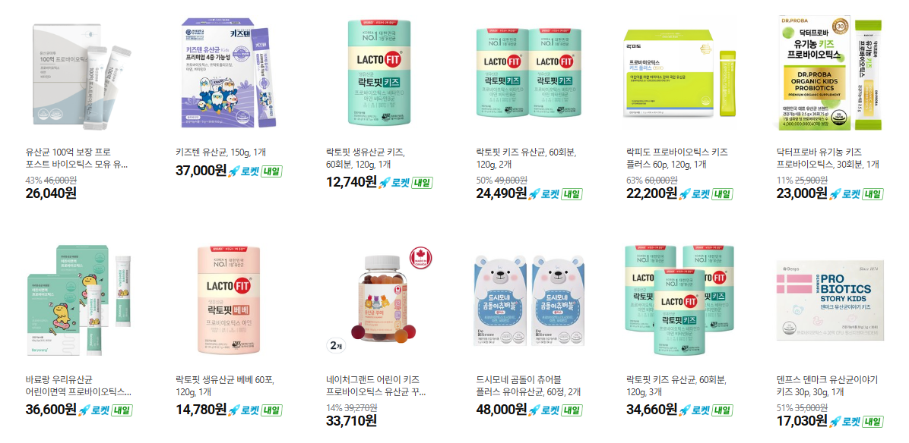

003 성인 | 공용 | 종근당건강 | 락토핏 골드 |  | 보장균수 20억 CFU (7종 균주 배합) | 산화아연(아연 2.55mg) | 락토핏 골드 | <a href="https://link.coupang.com/a/e8ykV7F7hk" target="_blank" referrerpolicy="unsafe-url"><img src="https://image13.coupangcdn.com/image/affiliate/banner/9269441e02d4ed2654b4c874b6b642b1@2x.jpg" alt="락토핏 정품 골드 80포, 160g, 1개" width="120" height="240"></a>
003 성인 | 공용 | CJ웰케어 | 바이오코어 건강한 생유산균 500억 |  | 과채유래유산균(L.plantarum CJLP133), 프로바이오틱스 500억 CFU (개별인정형) | 없음(단일 원료) | CJ 바이오코어 500억 | <a href="https://link.coupang.com/a/e8ynSLXui4" target="_blank" referrerpolicy="unsafe-url"><img src="https://img2a.coupangcdn.com/image/affiliate/banner/373cf334b6ce7edaeec8460a59d2c89e@2x.jpg" alt="바이오코어 100억 식물성 유산균 캡슐, 30정, 2개" width="120" height="240"></a>
003 성인 | 공용 | 일동제약(지큐랩) | 지큐랩 100억 생유산균 골드 |  | 보장균수 100억 CFU | 아연 12mg, 셀레늄 16.5㎍ | 지큐랩 100억 생유산균 | <a href="https://link.coupang.com/a/e8yye4f5Ii" target="_blank" referrerpolicy="unsafe-url"><img src="https://image10.coupangcdn.com/image/affiliate/banner/dc2f11a6f52a8e76fbbfb60b25049a2e@2x.jpg" alt="지큐랩 100억 생유산균 골드, 60정, 1개" width="120" height="240"></a>
003 성인 | 특화 | 종근당건강 | 락토핏 코어맥스 |  | 장건강 강화 프리미엄 (구체적 CFU/균주 비공개, 효능: 면역기능+장건강) | 확인불가 | 락토핏 코어맥스 | <a href="https://link.coupang.com/a/e8zaEQIDMi" target="_blank" referrerpolicy="unsafe-url"><img src="https://img5c.coupangcdn.com/image/affiliate/banner/4216f886d5ffd8837c72c7c895bc9ca5@2x.jpg" alt="락토핏 종근당건강 생유산균 코어맥스, 120g, 1개" width="120" height="240"></a>
003 성인 | 특화 | CJ웰케어 | 바이오코어 100억 유산균(트리플코어) |  | 십이지장·소장·대장 3부위 서식균 배합 트리플코어™ 포뮬러, 100억 CFU | 확인불가 | 바이오코어 100억 | <a href="https://link.coupang.com/a/e8zwcRdvY4" target="_blank" referrerpolicy="unsafe-url"><img src="https://image3.coupangcdn.com/image/affiliate/banner/473f284c9243296caf09bcf71fb3574b@2x.jpg" alt="바이오코어 100억 식물성 유산균 캡슐, 30정, 1개" width="120" height="240"></a>
004 시니어 | 공용 | 종근당건강 | 락토핏 골드 |  | 보장균수 20억 CFU (7종 균주 배합) | 산화아연(아연 2.55mg) | 락토핏 골드 | <a href="https://link.coupang.com/a/e8ykV7F7hk" target="_blank" referrerpolicy="unsafe-url"><img src="https://image13.coupangcdn.com/image/affiliate/banner/9269441e02d4ed2654b4c874b6b642b1@2x.jpg" alt="락토핏 정품 골드 80포, 160g, 1개" width="120" height="240"></a>
004 시니어 | 공용 | CJ웰케어 | 바이오코어 건강한 생유산균 500억 |  | 과채유래유산균(L.plantarum CJLP133), 프로바이오틱스 500억 CFU (개별인정형) | 없음(단일 원료) | CJ 바이오코어 500억 | <a href="https://link.coupang.com/a/e8zpbihUKO" target="_blank" referrerpolicy="unsafe-url"><img src="https://img2c.coupangcdn.com/image/affiliate/banner/4a63fb12ebf93536e10b193cff551499@2x.jpg" alt="500억 유산균 CJ 바이오코어 건강한 생유산균 고함량 특허유산균, 60정, 1개" width="120" height="240"></a>
004 시니어 | 공용 | 일동제약(지큐랩) | 지큐랩 100억 생유산균 골드 |  | 보장균수 100억 CFU | 아연 12mg, 셀레늄 16.5㎍ | 지큐랩 100억 생유산균 | <a href="https://link.coupang.com/a/e8yye4f5Ii" target="_blank" referrerpolicy="unsafe-url"><img src="https://image10.coupangcdn.com/image/affiliate/banner/dc2f11a6f52a8e76fbbfb60b25049a2e@2x.jpg" alt="지큐랩 100억 생유산균 골드, 60정, 1개" width="120" height="240"></a>
004 시니어 | 특화 | 종근당건강 | 락토핏 50대+ |  | 뼈·근육건강+장건강 특화 (구체적 CFU/균주 비공개) | 확인불가 | 락토핏 50대 | <a href="https://link.coupang.com/a/e8zzWynTZA" target="_blank" referrerpolicy="unsafe-url"><img src="https://img3a.coupangcdn.com/image/affiliate/banner/e14a226aae68986abd0b7a8915670e80@2x.jpg" alt="락토핏 50대 유산균, 120g, 1박스" width="120" height="240"></a>
004 시니어 | 특화 | 종근당건강 | 락토핏 로얄 |  | 중장년 전용, 장건강 효능 (구체적 CFU/균주 비공개) | 확인불가 | 락토핏 로얄 | <a href="https://link.coupang.com/a/e8zRtEX7S0" target="_blank" referrerpolicy="unsafe-url"><img src="https://image8.coupangcdn.com/image/affiliate/banner/d3b53e6568009f0ddf0d18c35d2a15f4@2x.jpg" alt="종근당건강 생유산균 락토핏 로얄 120포, 3개, 2g" width="120" height="240"></a>
005 임산부 | 특화 | 종근당건강 | 락토핏 맘스 |  | 임산부·수유부 전용 설계 (구체적 CFU/균주 비공개) | 확인불가 | 락토핏 맘스 | <a href="https://link.coupang.com/a/e8zS15bQTk" target="_blank" referrerpolicy="unsafe-url"><img src="https://image5.coupangcdn.com/image/affiliate/banner/2fba8c9dffb7d851542251e45dff3591@2x.jpg" alt="종근당건강 락토핏 생유산균 맘스, 120g, 1개" width="120" height="240"></a>
005 임산부 | 특화 | 유한양행 | 엘레나 질유산균(임산부수유부용) |  | UREX 계열 (구체적 CFU 비공개) | 확인불가 | 엘레나 임산부 | <a href="https://link.coupang.com/a/e8zZ8wqm6K" target="_blank" referrerpolicy="unsafe-url"><img src="https://image12.coupangcdn.com/image/affiliate/banner/f984e8ca9537c051d9c7eabbb97e263e@2x.jpg" alt="엘레나 유렉스 프로바이오틱스 유산균, 60정, 1개" width="120" height="240"></a>
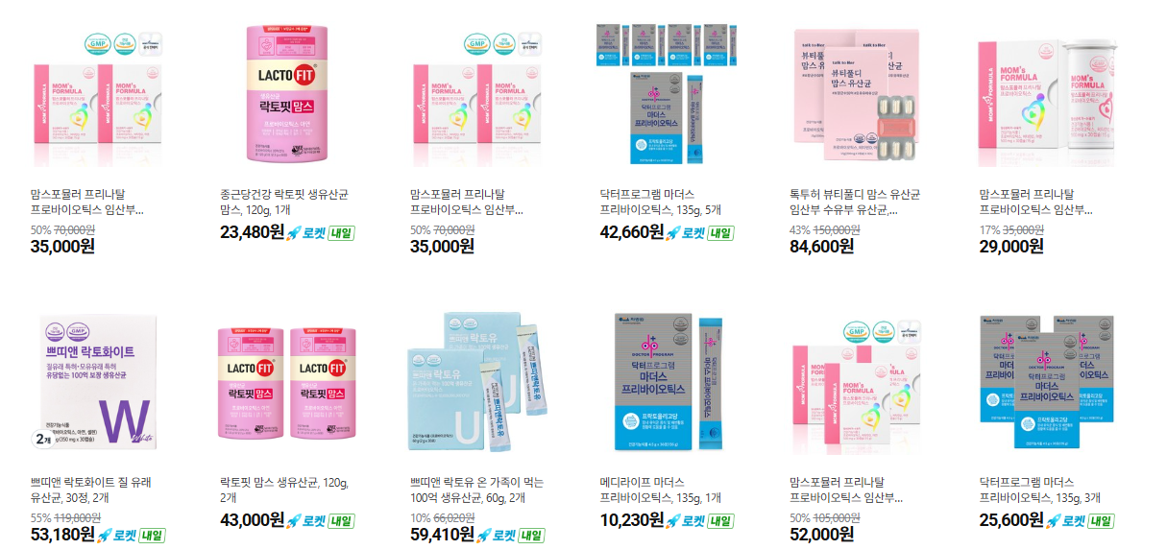

006 갱년기 | 특화 | 휴온스 | 와이티원(YT1) 메노락토 프로 |  | YT1(HU038) 개별인정형 균주 함유 (구체적 CFU 비공개) | 확인불가 | 와이티원 YT1 | <a href="https://link.coupang.com/a/e8AorTdBRs" target="_blank" referrerpolicy="unsafe-url"><img src="https://static.coupangcdn.com/image/affiliate/banner/e33bdf07f329036113fbdcf7dac6a3ff@2x.jpg" alt="[휴온스N 공식] 메노락토 프로 분말 갱년기 유산균 yt1, 30g, 1박스" width="120" height="240"></a>
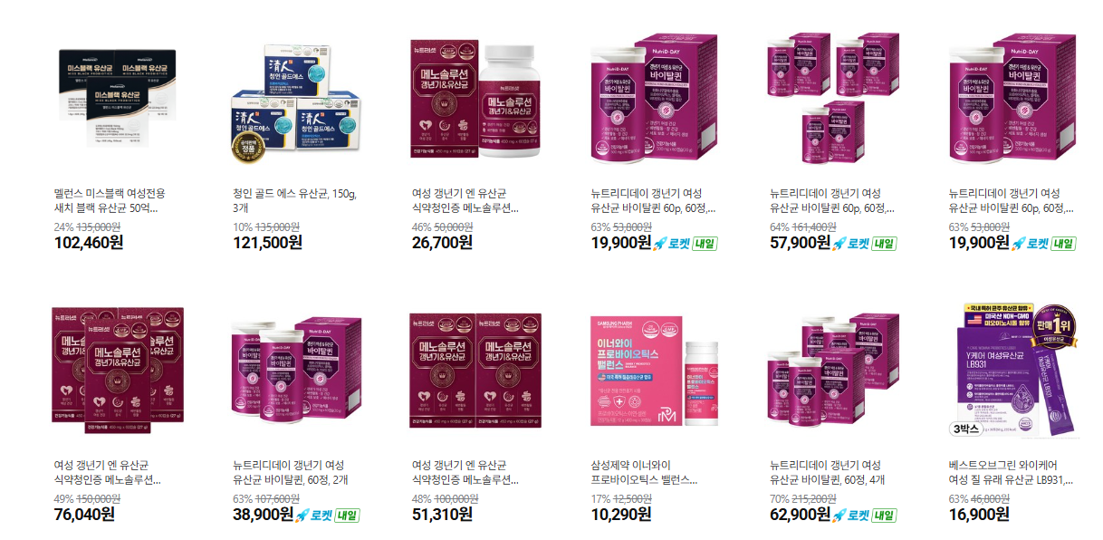

007 여성질건강 | 특화 | 종근당건강 | 락토핏 이브 |  | 질유래유산균 함유 (구체적 균주명/CFU 비공개) | 없음(단일 컨셉) | 락토핏 이브 | <a href="https://link.coupang.com/a/e8As1H6BVs" target="_blank" referrerpolicy="unsafe-url"><img src="https://image5.coupangcdn.com/image/affiliate/banner/d33fac8a519332017fcae2420ca1c04b@2x.jpg" alt="종근당건강 락토핏 이브 60포 1개, 120g" width="120" height="240"></a>
007 여성질건강 | 특화 | 유한건강생활(뉴오리진) | 이너플로라 UREX |  | UREX(GR-1+RC-14) 10억 CFU | 없음(단일 원료) | 이너플로라 UREX | <a href="https://link.coupang.com/a/e8Au9UVe2u" target="_blank" referrerpolicy="unsafe-url"><img src="https://img3c.coupangcdn.com/image/affiliate/banner/a888a7b8fe34f51ea050203b6b80f03f@2x.jpg" alt="유한건강생활 이너플로라 UREX 프로바이오틱스 유산균, 30정, 1개" width="120" height="240"></a>
007 여성질건강 | 특화 | 유한양행 | 엘레나 질유산균 |  | UREX 계열 (구체적 CFU 비공개) | 확인불가 | 엘레나 질유산균 | <a href="https://link.coupang.com/a/e8zZ8wqm6K" target="_blank" referrerpolicy="unsafe-url"><img src="https://image12.coupangcdn.com/image/affiliate/banner/f984e8ca9537c051d9c7eabbb97e263e@2x.jpg" alt="엘레나 유렉스 프로바이오틱스 유산균, 60정, 1개" width="120" height="240"></a>
007 여성질건강 | 참고 | 여에스더 | 리스펙타 질유산균 Pro |  | 리스펙타(Respecta) 50억 CFU/day, 락토바실러스 2종+락토페린 복합물 | 아연, 비타민D | 여에스더 리스펙타 | <a href="https://link.coupang.com/a/e8A5FBGt0m" target="_blank" referrerpolicy="unsafe-url"><img src="https://image15.coupangcdn.com/image/affiliate/banner/2f2bb842057d78eb1dca7630000d4478@2x.jpg" alt="본사직영 여에스더 질 유산균 리스펙타 PRO I 여성 질건강 유산균 I, 2개, 30정" width="120" height="240"></a>
007 여성질건강 | 특화 | 일동제약(지큐랩) | 지큐랩 이너프로바이오틱스 |  | 여성 전용 카테고리 존재 (구체적 성분/CFU 비공개) | 확인불가 | 지큐랩 이너프로바이오틱스
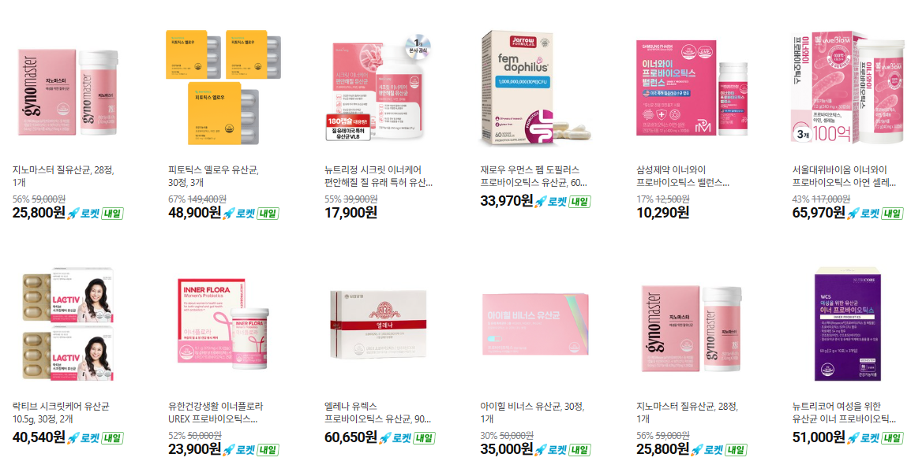

008 다이어트 | 특화 | 종근당건강 | 락토핏 슬림 |  | 체지방감소+장건강 밸런스 (구체적 CFU/균주 비공개) | 확인불가 | 락토핏 슬림 | <a href="https://link.coupang.com/a/e8BaTw5E6e" target="_blank" referrerpolicy="unsafe-url"><img src="https://img1c.coupangcdn.com/image/affiliate/banner/c15feb14a2a032ee040948087ac38e49@2x.jpg" alt="락토핏 슈퍼슬림 30p, 60g, 1개" width="120" height="240"></a>
008 다이어트 | 특화 | 종근당건강 | 락토핏 다이어트 |  | 체지방 감소 기능성 (구체적 CFU/균주 비공개) | 확인불가 | 락토핏 다이어트 | <a href="https://link.coupang.com/a/e8BckjO4PI" target="_blank" referrerpolicy="unsafe-url"><img src="https://image13.coupangcdn.com/image/affiliate/banner/add97679adacfeec9c3ed53afae6a263@2x.jpg" alt="락토핏 다이어트 유산균 60p, 120g, 1개" width="120" height="240"></a>
008 다이어트 | 특화 | 비에날몰 | 비에날씬 BNR17 슬림+ |  | 락토바실러스 가세리 BNR17 함유 (구체적 CFU 비공개) | 확인불가 | 비에날씬 BNR17 | <iframe src="https://coupa.ng/cnP62T" width="120" height="240" frameborder="0" scrolling="no" referrerpolicy="unsafe-url" browsingtopics></iframe>
008 다이어트 | 특화 | CJ웰케어 | 바이오코어 다이어트 유산균 |  | 식약처 개별인정형 체지방감소 기능성, 국내 최초 식물유래 (구체적 CFU 비공개) | 확인불가 | 바이오코어 다이어트 유산균 | <a href="https://link.coupang.com/a/e8BjWYwFEq" target="_blank" referrerpolicy="unsafe-url"><img src="https://static.coupangcdn.com/image/affiliate/banner/910dcd18cee7f0b16037cbbc6f37d19a@2x.jpg" alt="BYO 코어 다이어트 100억 유산균, 33정, 1개" width="120" height="240"></a>
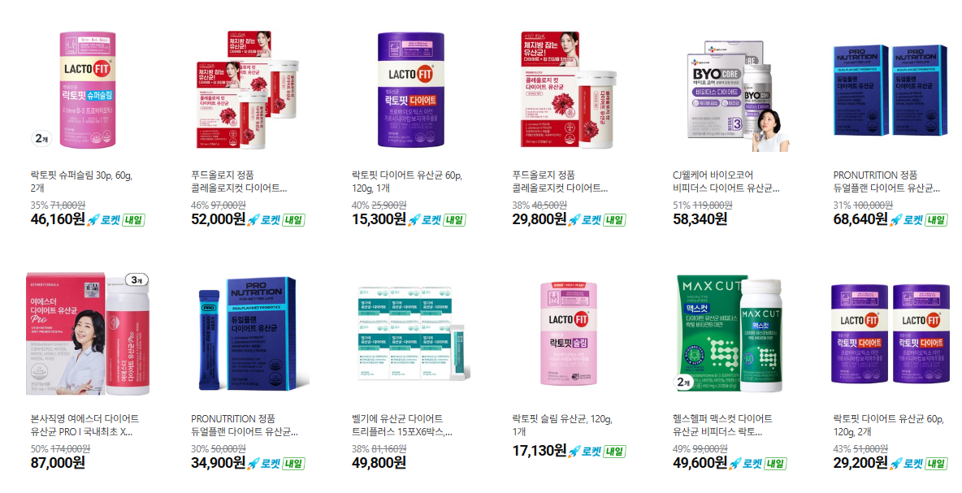

009 남성건강 | 공용 | 종근당건강 | 락토핏 골드 |  | 보장균수 20억 CFU (7종 균주 배합) | 산화아연(아연 2.55mg) | 락토핏 골드 | <a href="https://link.coupang.com/a/e8ykV7F7hk" target="_blank" referrerpolicy="unsafe-url"><img src="https://image13.coupangcdn.com/image/affiliate/banner/9269441e02d4ed2654b4c874b6b642b1@2x.jpg" alt="락토핏 정품 골드 80포, 160g, 1개" width="120" height="240"></a>
009 남성건강 | 공용 | CJ웰케어 | 바이오코어 건강한 생유산균 500억 |  | 과채유래유산균(L.plantarum CJLP133), 프로바이오틱스 500억 CFU (개별인정형) | 없음(단일 원료) | CJ 바이오코어 500억 | <a href="https://link.coupang.com/a/e8zpbihUKO" target="_blank" referrerpolicy="unsafe-url"><img src="https://img2c.coupangcdn.com/image/affiliate/banner/4a63fb12ebf93536e10b193cff551499@2x.jpg" alt="500억 유산균 CJ 바이오코어 건강한 생유산균 고함량 특허유산균, 60정, 1개" width="120" height="240"></a>
009 남성건강 | 공용 | 일동제약(지큐랩) | 지큐랩 100억 생유산균 골드 |  | 보장균수 100억 CFU | 아연 12mg, 셀레늄 16.5㎍ | 지큐랩 100억 생유산균 | <a href="https://link.coupang.com/a/e8yye4f5Ii" target="_blank" referrerpolicy="unsafe-url"><img src="https://image10.coupangcdn.com/image/affiliate/banner/dc2f11a6f52a8e76fbbfb60b25049a2e@2x.jpg" alt="지큐랩 100억 생유산균 골드, 60정, 1개" width="120" height="240"></a>
009 남성건강 | 특화(주의) | 락토디토 | 바로세움 전립선 유산균 |  | 포스트바이오틱스 EF-2001, 7.5조 셀 | 확인불가 | 락토디토 바로세움 | <a href="https://link.coupang.com/a/e8BvyiSDcW" target="_blank" referrerpolicy="unsafe-url"><img src="https://img3c.coupangcdn.com/image/affiliate/banner/a77cf72f14332b35878e4568c7a5c770@2x.jpg" alt="락토디토 바로세움 전립선 유산균, 2g, 30개" width="120" height="240"></a>
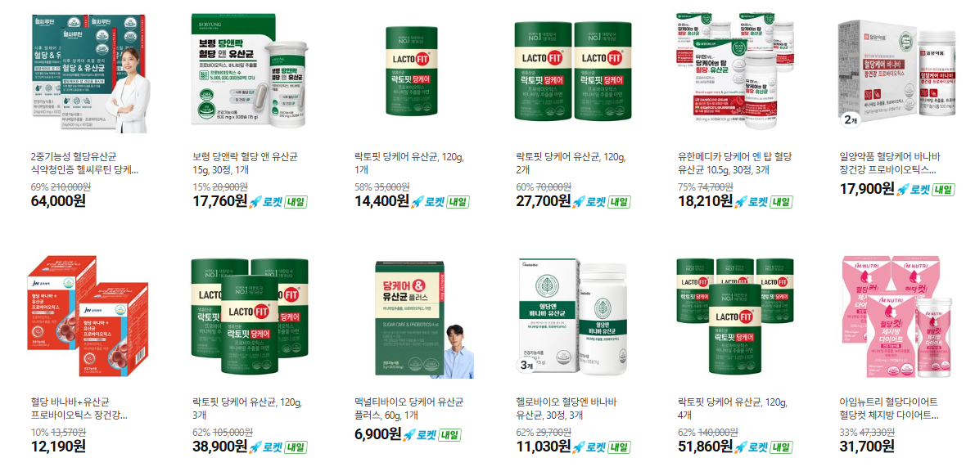
차기 아이디어: 혈당관리 | 특화 | 종근당건강 | 락토핏 당케어(데일리/프로) |  | 혈당조절 기능성 (구체적 CFU/균주 비공개) | 확인불가 | 락토핏 당케어 | <a href="https://link.coupang.com/a/e8BEROWFKS" target="_blank" referrerpolicy="unsafe-url"><img src="https://img1a.coupangcdn.com/image/affiliate/banner/f8fed514a66566ad059c3676f54e6538@2x.jpg" alt="락토핏 당케어 유산균, 120g, 1개" width="120" height="240"></a>

차기 아이디어: 간건강 | 특화 | 종근당건강 | 락토핏 간케어 |  | 유산균+밀크씨슬 복합 (구체적 CFU/균주 비공개) | 밀크씨슬(정확한 함량 비공개) | 락토핏 간케어 | <a href="https://link.coupang.com/a/e8BK3jSjLw" target="_blank" referrerpolicy="unsafe-url"><img src="https://image9.coupangcdn.com/image/affiliate/banner/4526adb01990f190bcda08a18732ed41@2x.jpg" alt="락토핏 간케어 유산균 60p, 120g, 1개" width="120" height="240"></a>
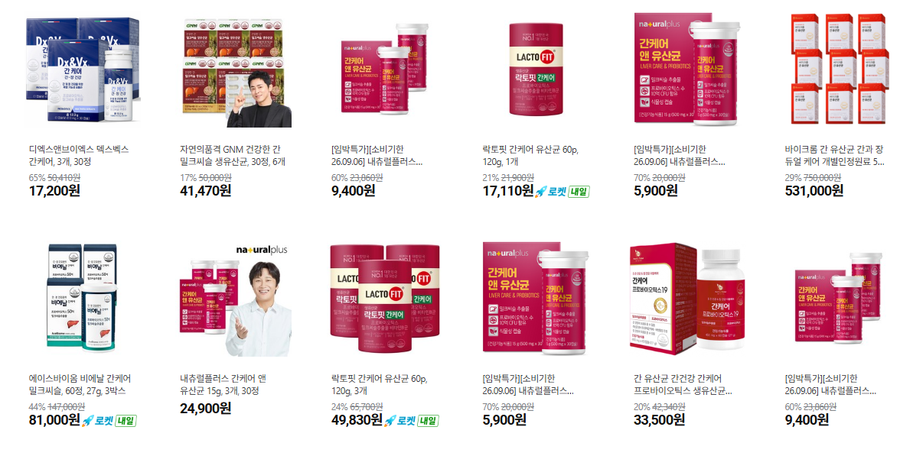

차기 아이디어: 인지력 | 특화 | 종근당건강 | 락토핏 인지력케어 |  | 인지력 관련 기능성 (구체적 성분/CFU 비공개) | 확인불가 | 락토핏 인지력케어 | <a href="https://link.coupang.com/a/e8BVPrD0ma" target="_blank" referrerpolicy="unsafe-url"><img src="https://img5c.coupangcdn.com/image/affiliate/banner/dbc8a4542264a5ce5e1ed37d249a5d50@2x.jpg" alt="종근당건강 락토핏 인지력 케어 30p, 60g, 1개" width="120" height="240"></a>
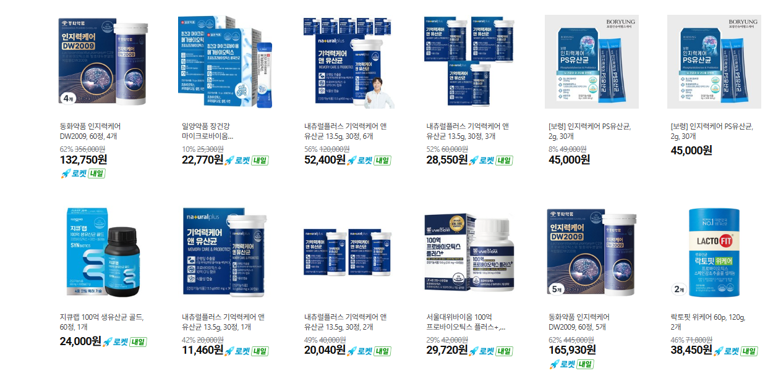

차기 아이디어: 액상/저당 | 특화 | 종근당건강 | 락토핏 마시는 유산균(저당) |  | 액상형, 저당 옵션 (구체적 CFU/당함량 비공개) | 확인불가 | 락토핏 마시는 유산균 저당 | <a href="https://link.coupang.com/a/e8B3ICrbtQ" target="_blank" referrerpolicy="unsafe-url"><img src="https://image1.coupangcdn.com/image/affiliate/banner/bb848503ac0730463cac7cfab10ebc6d@2x.jpg" alt="종근당건강 락토핏 마시는 유산균 오리지널, 130ml, 4개입, 1개" width="120" height="240"></a>
차기 아이디어: 콜레스테롤 | 특화 | 일동제약(지큐랩) | 지큐랩 콜레스테롤 솔루션(BBR4401) |  | 포스트바이오틱스 BBR4401, 1000억 셀 (콜레스테롤 개선 기능성) | 확인불가 | 지큐랩 콜레스테롤 솔루션 | <a href="https://link.coupang.com/a/e8B71LyBAy" target="_blank" referrerpolicy="unsafe-url"><img src="https://image4.coupangcdn.com/image/affiliate/banner/126f8f5afe807b2c97b458c4e8f2f8d6@2x.jpg" alt="지큐랩 콜레스테롤 솔루션, 30정, 1개" width="120" height="240"></a>
차기 아이디어: 피부면역 | 특화 | CJ웰케어 | 바이오코어 피부면역 유산균 |  | 국내 최초 피부면역 유산균(2013년 출시), 100억 CFU | 확인불가 | 바이오코어 피부면역 | <a href="https://link.coupang.com/a/e8ClQ7vmz6" target="_blank" referrerpolicy="unsafe-url"><img src="https://image2.coupangcdn.com/image/affiliate/banner/ef97249e929349c5aae6c1a9b29b33d1@2x.jpg" alt="CJ웰케어 바이오코어 피부면역 유산균 100억 특허유산균, 160g, 1개" width="120" height="240"></a>

